关系图
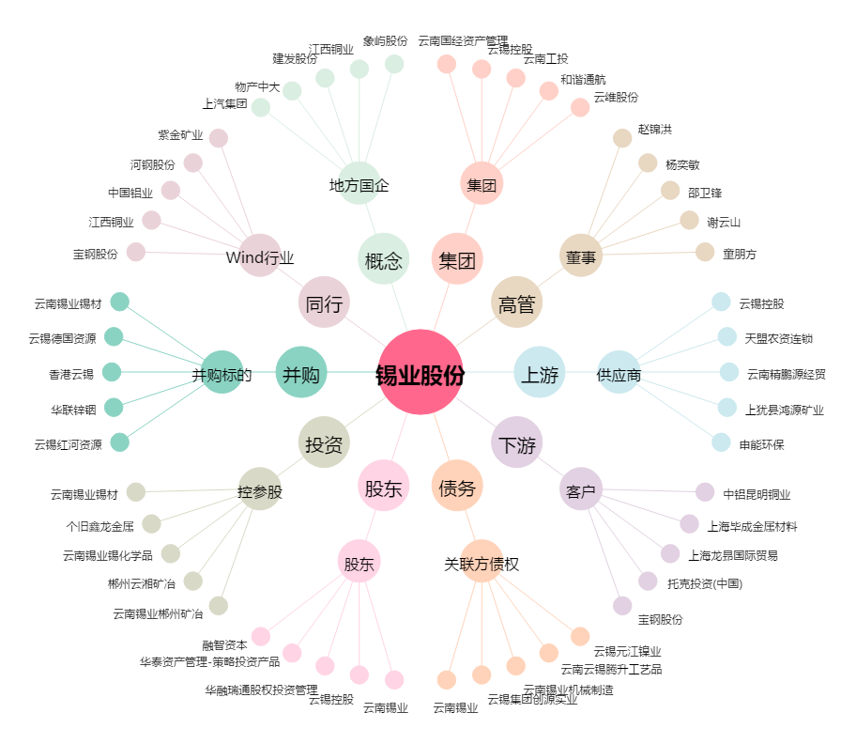
锡业股份[000960.SZ] - 关系概览图

